cong+nhan
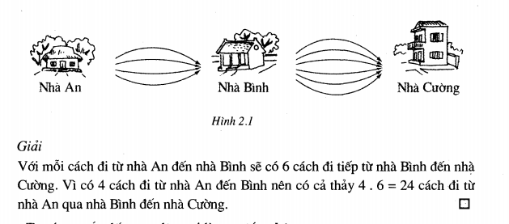
Quy tắt công
Một công việc thưc hiện theo K phương án A1, A2, A3,…,AK. Mỗi phương án có n cách thực hiện
Khi đó công việc có thể thực hiện bởi n1 + n2 + n3 + … + nk cách

Ví dụ
Đi từ hà nội ra hồ chí mình có 3 phương tiện di chuyển. Tàu hỏa ( 5 chuyến), máy bay ( 20 chuyến)
Vậy có tất cả 25 cách để đi từ HN -> HCM

Quy tắt nhân
Một công việc có K công đoạn A1 A2 A3 ... Ak
Mỗi công doạn có n cách thực hiện
Vậy có tất cả n1*n2*n3*…*nk cách

VD

bien_ngau_nhien_roi_rac
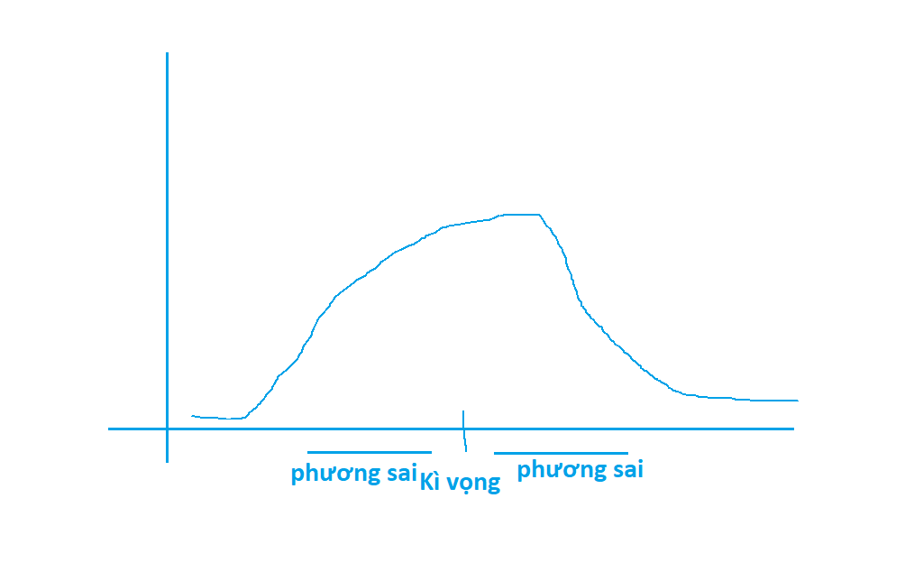
Khái niệm

Đại lượng X được gọi là biến ngẫu nhiên rời rạc nếu
 | nhận giá trị thuộc tập hưu hạn nào đó
 | Giá trị đó là ngẫu nhiên

Ví dụ: chọn ngẫu nhiên một học sinh trong lớp, hỏi về chiều cao

Phân phối biến ngẫu nhiên rời rạc

Kì vọng

 | E(X) là một số cho ta một ý niệm về độ lớn trung bình của X.

 | Công thức

Phương sai độ lệch chuẩn

 | Phương sai là một số không âm. Cho ta một ý niệm về mức độ phân tán của các giá trị của X xung quanh giá trị trung bình ( kì vọng)

